2.2
voltar à página inicial |  |  |  | 2 - USABILIDADE DO CONTEÚDO
 | S | N | NA
 | x |  |  | 2.2 A informação secundária (datas, autores) utiliza, no mínimo, um tamanho de letra de 10 pontos
 |  |  |  | A informação secundária, como os autores de textos ou de imagens, as datas de publicação ou outros tipos de meta-informação, podem usar tamanhos de letra mais pequenos, mas, no mínimo, com 10 pontos, assegurando sempre que os mesmos são escaláveis para tamanhos superiores, sempre que o utilizador considere necessário.

 | Listagem de evidências
 |  |  |  |  | Notas:
 |  |  |  |  | Evidências retirdas do site: https://abrigomunicipal.cm-machico.pt/o-abrigo-municipal/causa-animal
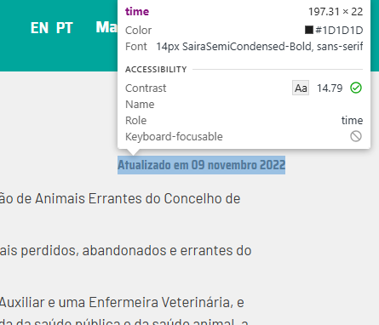

2.4
voltar à página inicial |  |  |  | 2 - USABILIDADE DO CONTEÚDO
 | S | N | NA
 | x |  |  | 2.4 O espaçamento entre linhas não é inferior a 1.5x o tamanho da letra
 |  |  |  | Para assegurar a leitura confortável de blocos de texto deve ser usado um espaçamento entre linhas de 1.5x o tamanho da letra.

 | Listagem de evidências
 |  |  |  |  | Notas:
 |  |  |  |  | EvidÊncias retiradas do site: https://abrigomunicipal.cm-machico.pt/o-abrigo-municipal/causa-animal

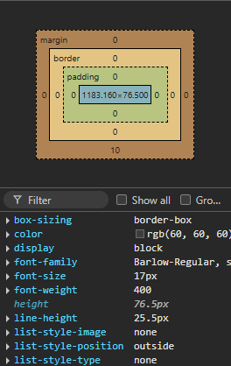

3.1
voltar à página inicial |  |  |  | 3 - ESTRUTURA DA NAVEGAÇÃO
 | S | N | NA
 | x |  |  | 3.1 Nenhum nível de navegação tem mais de 9 opções
 |  |  |  | A navegação principal deve ser equilibrada, nem com demasiadas opções de topo sem opções secundárias, nem com poucas opções de topo e muitas opções secundarias. Nenhum nível de navegação deve ter mais de 9 opções.

 | Listagem de evidências
 |  |  |  |  | Notas:
 |  |  |  |  | Evidências retiradas do site: https://abrigomunicipal.cm-machico.pt/

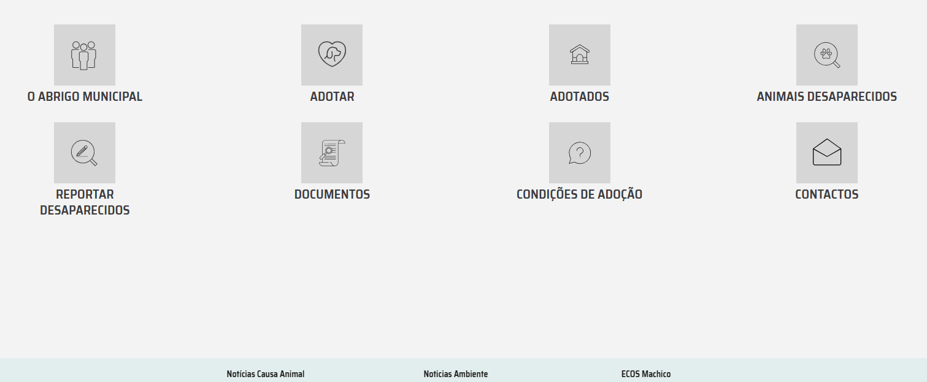

3.3
voltar à página inicial |  |  |  | 3 - ESTRUTURA DA NAVEGAÇÃO
 | S | N | NA
 | x |  |  | 3.3 As hiperligações de texto não devem ser diferenciadas apenas com base na cor
 |  |  |  | As hiperligações de texto devem apresentar um contraste mínimo de 4,5:1 com a envolvente e uma representação visual complementar à cor - idealmente as hiperligações devem apresentar-se sublinhadas. As hiperligações em texto devem apresentar-se da mesma forma em todo o sítio Web.

 | Listagem de evidências
 |  |  |  |  | Notas:
 |  |  |  |  | Evidências retiradas do site: https://abrigomunicipal.cm-machico.pt/o-abrigo-municipal/causa-animal

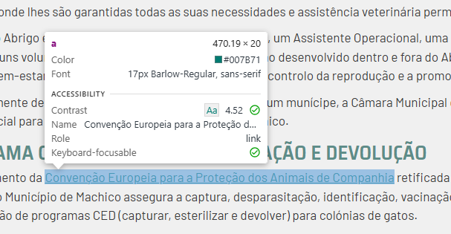

4.2
voltar à página inicial |  |  |  | 4 - ESTRUTURA DA INFORMAÇÃO
 | S | N | NA
 | x |  |  | 4.2 O layout do sítio Web é adaptável a plataformas móveis sem necessidade de efetuar varrimento horizontal
 |  |  |  | O layout do sítio Web deve ser adaptável aos tamanhos mais comuns de visualização, adaptando-se a várias larguras de ecrã sem que surjam barras de varrimento horizontais.

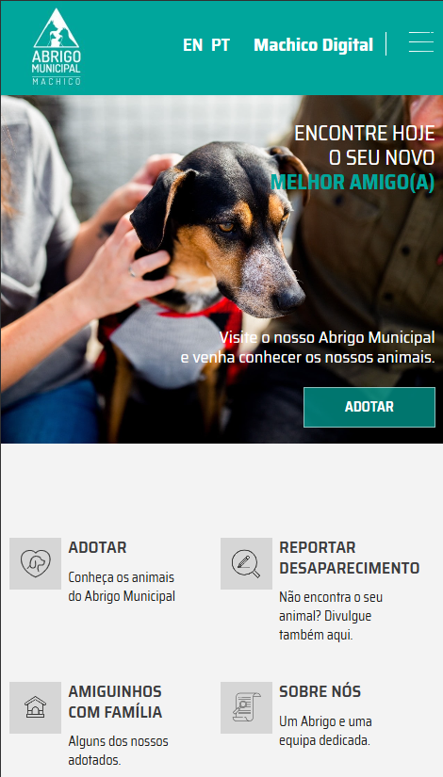
 | Listagem de evidências
 |  |  |  |  | Notas:
 |  |  |  |  | O site é responsivo, adaptando-se a ecrãs de dimensões diferentes. Evidências retiradas do site: https://abrigomunicipal.cm-machico.pt/

5.1
voltar à página inicial |  |  |  | 5 - ELEMENTOS INTERATIVOS
 | S | N | NA
 | x |  |  | 5.1 Não existem elementos interativos acionados apenas com a passagem do rato (hover)
 |  |  |  | Não devem existir elementos de interação, como hiperligações ou botões, que aparecem apenas quando se passa por cima com um dispositivo apontador. Este método de interação não está disponível em aparelhos com interação por toque.

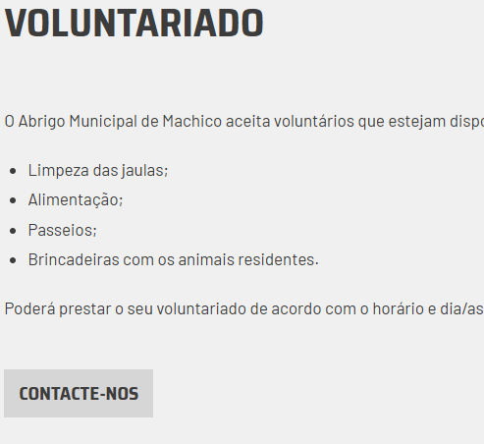
 | Listagem de evidências
 |  |  |  |  | Notas:
 |  |  |  |  | Evidências retiradas do site: https://abrigomunicipal.cm-machico.pt/ajudar/voluntariado

5.2
voltar à página inicial |  |  |  | 5 - ELEMENTOS INTERATIVOS
 | S | N | NA
 | x |  |  | 5.2 Os elementos interativos têm uma dimensão mínima de 44px CSS (44 pontos) (vertical e horizontal)
 |  |  |  | De forma a assegurar que todos os elementos interativos são facilmente acionáveis por qualquer tipo de dispositivo apontador ou toque, estes devem ter a dimensão mínima de 44px CSS de altura e de largura.

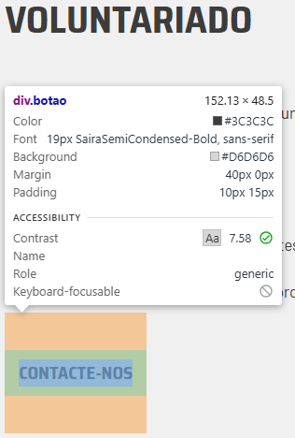
 | Listagem de evidências
 |  |  |  |  | Notas:
 |  |  |  |  | Evidências retiradas do site: https://abrigomunicipal.cm-machico.pt/ajudar/voluntariado

5.3
voltar à página inicial |  |  |  | 5 - ELEMENTOS INTERATIVOS
 | S | N | NA
 | x |  |  | 5.3 Há apenas um botão de ação principal por página e o mesmo encontra-se destacado
 |  |  |  | Deve existir apenas um botão de ação principal por página e o mesmo deve apresentar-se numa cor contrastante. Todos os outros botões devem ser considerados como secundários.

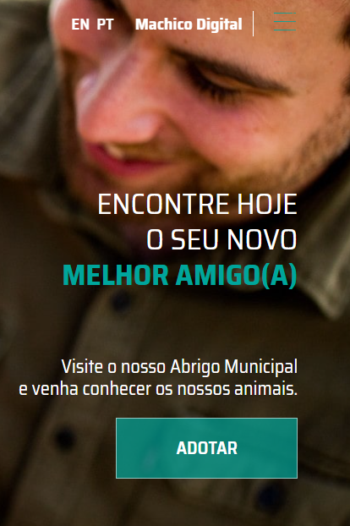
 | Listagem de evidências
 |  |  |  |  | Notas:
 |  |  |  |  | Evidências retiradas do site: https://abrigomunicipal.cm-machico.pt/

5.4
voltar à página inicial |  |  |  | 5 - ELEMENTOS INTERATIVOS
 | S | N | NA
 | x |  |  | 5.4 Elementos gráficos interativos têm de aparentar ser clicáveis
 |  |  |  | Os elementos gráficos clicáveis devem ser percecionáveis como tal, através da forma, da cor ou do aparente volume.

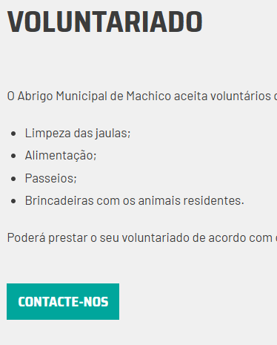
 | Listagem de evidências
 |  |  |  |  | Notas:
 |  |  |  |  | Os elementos clicáveis distingue-se ao fazer hover. Evidências retiradas do site: https://abrigomunicipal.cm-machico.pt/ajudar/voluntariado

